世界疫情数据
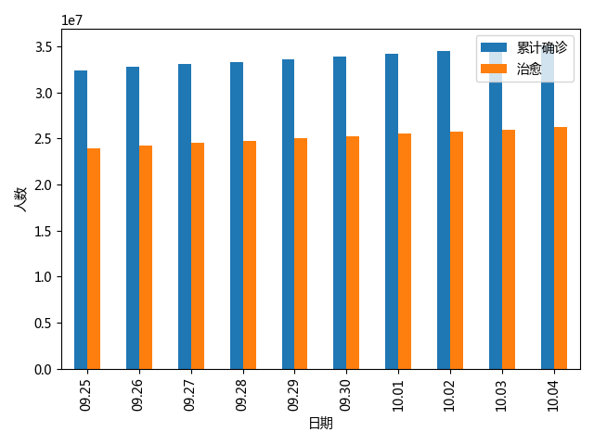
日期 | 累计确诊 | 治愈 | 死亡
01.22 | 5 | 0 | 0
01.23 | 7 | 0 | 0
01.24 | 11 | 0 | 0
01.25 | 23 | 0 | 0
01.26 | 30 | 0 | 0
01.27 | 35 | 0 | 0
01.28 | 46 | 5 | 0
01.29 | 60 | 5 | 0
01.30 | 75 | 7 | 0
01.31 | 93 | 10 | 0
02.01 | 102 | 12 | 0
02.02 | 111 | 12 | 1
02.03 | 116 | 13 | 1
02.04 | 136 | 16 | 1
02.05 | 145 | 17 | 1
02.06 | 154 | 19 | 1
02.07 | 159 | 19 | 1
02.08 | 183 | 22 | 1
02.09 | 191 | 28 | 1
02.10 | 199 | 33 | 1
02.11 | 204 | 37 | 1
02.12 | 210 | 46 | 1
02.13 | 223 | 47 | 1
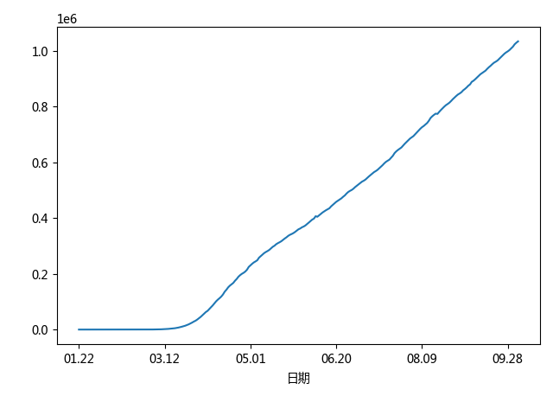
02.14 | 232 | 53 | 1
02.15 | 242 | 71 | 2
02.16 | 655 | 80 | 3
02.17 | 766 | 88 | 3
02.18 | 871 | 117 | 3
02.19 | 962 | 129 | 3
02.20 | 986 | 133 | 5
02.21 | 1007 | 152 | 5
02.22 | 1492 | 172 | 8
02.23 | 1731 | 182 | 12
02.24 | 2222 | 191 | 21
02.25 | 2587 | 219 | 41
02.26 | 3093 | 230 | 53
02.27 | 3949 | 277 | 64
02.28 | 4942 | 295 | 79
02.29 | 6349 | 435 | 95
03.01 | 7723 | 442 | 119
03.02 | 9613 | 659 | 154
03.03 | 11985 | 879 | 185
03.04 | 13824 | 1079 | 221
03.05 | 16121 | 1565 | 293
03.06 | 19750 | 1812 | 364
03.07 | 23089 | 2881 | 452
03.08 | 26834 | 2960 | 560
03.09 | 30590 | 3774 | 764
03.10 | 35417 | 4300 | 947
03.11 | 40402 | 5010 | 1227
03.12 | 48251 | 5511 | 1582
03.13 | 57419 | 6247 | 1928
03.14 | 67677 | 7507 | 2357
03.15 | 80468 | 8828 | 2870
03.16 | 92752 | 9533 | 3457
03.17 | 104959 | 11158 | 4214
03.18 | 122276 | 13291 | 4878
03.19 | 142729 | 15213 | 5942
03.20 | 171616 | 17295 | 7152
03.21 | 202289 | 20820 | 8576
03.22 | 233471 | 22451 | 10229
03.23 | 265884 | 26059 | 11960
03.24 | 309971 | 27762 | 13848
03.25 | 353726 | 30726 | 16242
03.26 | 403771 | 41139 | 18764
03.27 | 466490 | 51157 | 21827
03.28 | 534118 | 55450 | 25083
03.29 | 600764 | 69620 | 28741
03.30 | 660402 | 80616 | 31764
03.31 | 724044 | 96370 | 35972
04.01 | 800802 | 108205 | 40664
04.02 | 880749 | 121832 | 45634
04.03 | 954181 | 138417 | 51227
04.04 | 1052617 | 151369 | 57138
04.05 | 1140084 | 175967 | 62973
04.06 | 1206423 | 198970 | 67098
04.07 | 1284860 | 215003 | 73877
04.08 | 1371325 | 230636 | 80203
04.09 | 1453582 | 262071 | 86588
04.10 | 1538604 | 287690 | 93897
04.11 | 1638858 | 311781 | 101510
04.12 | 1716536 | 340959 | 107485
04.13 | 1788665 | 365733 | 112742
04.14 | 1865481 | 388417 | 118514
04.15 | 1930575 | 424454 | 126098
04.16 | 2017941 | 448883 | 135983
04.17 | 2104355 | 489270 | 142992
04.18 | 2190835 | 509185 | 151486
04.19 | 2282888 | 532077 | 157613
04.20 | 2345866 | 560236 | 162512
04.21 | 2418190 | 582738 | 167446
04.22 | 2511134 | 629695 | 175311
04.23 | 2583856 | 660194 | 181700
04.24 | 2686384 | 689017 | 189732
04.25 | 2757140 | 731262 | 195424
04.26 | 2857815 | 771661 | 200076
04.27 | 2941460 | 817978 | 203691
04.28 | 3008455 | 861351 | 208316
04.29 | 3083108 | 905072 | 214928
04.30 | 3166741 | 945840 | 224872
05.01 | 3252239 | 978323 | 230689
05.02 | 3344975 | 1021278 | 236196
05.03 | 3425906 | 1054500 | 241091
05.04 | 3509329 | 1088011 | 244698
05.05 | 3589192 | 1131434 | 248860
05.06 | 3674400 | 1179558 | 258087
05.07 | 3768951 | 1237333 | 263678
05.08 | 3867324 | 1280927 | 268913
05.09 | 3962657 | 1326167 | 274512
05.10 | 4052316 | 1379400 | 278504
05.11 | 4135925 | 1695350 | 281990
05.12 | 4211074 | 1730489 | 286056
05.13 | 4293106 | 1767872 | 291345
05.14 | 4385659 | 1811897 | 297024
05.15 | 4475278 | 1844911 | 300895
05.16 | 4578991 | 1891788 | 306352
05.17 | 4665427 | 1928394 | 310135
05.18 | 4744732 | 1965148 | 313411
05.19 | 4840942 | 2012022 | 317080
05.20 | 4933688 | 2061711 | 321978
05.21 | 5040791 | 2114144 | 326826
05.22 | 5138477 | 2157573 | 331122
05.23 | 5252242 | 2216785 | 336253
05.24 | 5351639 | 2257719 | 340121
05.25 | 5446992 | 2391653 | 342871
05.26 | 5537574 | 2450945 | 346163
05.27 | 5629196 | 2499801 | 350321
05.28 | 5733134 | 2555873 | 355020
05.29 | 5855656 | 2614549 | 359909
05.30 | 5972870 | 2683227 | 362760
05.31 | 6106218 | 2741619 | 366969
06.01 | 6211583 | 2785819 | 369771
06.02 | 6319527 | 2848822 | 373507
06.03 | 6431565 | 2933380 | 378542
06.04 | 6558366 | 3064316 | 383957
06.05 | 6691641 | 3130701 | 389479
06.06 | 6841733 | 3282457 | 394661
06.07 | 6969996 | 3355407 | 398250
06.08 | 7082354 | 3411308 | 406920
06.09 | 7185633 | 3551411 | 404843
06.10 | 7311052 | 3643040 | 409918
06.11 | 7449168 | 3738711 | 415238
06.12 | 7586346 | 3815625 | 420080
06.13 | 7725433 | 3919860 | 424360
06.14 | 7853585 | 4000163 | 428270
06.15 | 7981769 | 4077860 | 431750
06.16 | 8107856 | 4185550 | 435264
06.17 | 8251564 | 4276675 | 442123
06.18 | 8428154 | 4403788 | 447438
06.19 | 8571470 | 4492426 | 452416
06.20 | 8747786 | 4600960 | 458460
06.21 | 8873148 | 4716150 | 462733
06.22 | 9031567 | 4790714 | 466762
06.23 | 9181421 | 4899148 | 470926
06.24 | 9350845 | 5015332 | 476532
06.25 | 9515481 | 5133957 | 481411
06.26 | 9697081 | 5231173 | 488187
06.27 | 9911027 | 5355296 | 493798
06.28 | 10071082 | 5453816 | 497742
06.29 | 10238227 | 5546137 | 500985
06.30 | 10396555 | 5653162 | 505427
07.01 | 10593616 | 5783862 | 511307
07.02 | 10795638 | 5920879 | 516210
07.03 | 11005704 | 6178522 | 521365
07.04 | 11210579 | 6324838 | 526433
07.05 | 11402056 | 6462453 | 530805
07.06 | 11577964 | 6581475 | 534109
07.07 | 11757061 | 6721853 | 538138
07.08 | 11970871 | 6889229 | 543948
07.09 | 12188954 | 7054419 | 549451
07.10 | 12401794 | 7192664 | 554496
07.11 | 12641354 | 7362344 | 559974
07.12 | 12832615 | 7499576 | 564911
07.13 | 13021914 | 7625390 | 568670
07.14 | 13220850 | 7786025 | 572855
07.15 | 13444417 | 7967553 | 578570
07.16 | 13684835 | 8153107 | 584169
07.17 | 13945331 | 8314071 | 589995
07.18 | 14185885 | 8537564 | 596613
07.19 | 14416616 | 8684268 | 602091
07.20 | 14635176 | 8855529 | 605900
07.21 | 14842525 | 9027241 | 609964
07.22 | 15083678 | 9161514 | 616603
07.23 | 15370277 | 9437838 | 623661
07.24 | 15635075 | 9615452 | 633289
07.25 | 15881195 | 9889654 | 639684
07.26 | 16198246 | 10061389 | 644725
07.27 | 16412526 | 10214370 | 649062
07.28 | 16641679 | 10413150 | 653554
07.29 | 16896566 | 10627119 | 660541
07.30 | 17182691 | 10845955 | 667265
07.31 | 17447495 | 11042547 | 673441
08.01 | 17762523 | 11283398 | 680095
08.02 | 18003383 | 11467820 | 685510
08.03 | 18238187 | 11645061 | 689831
08.04 | 18442875 | 11866441 | 694411
08.05 | 18703450 | 12115383 | 701051
08.06 | 18970151 | 12345116 | 707828
08.07 | 19262586 | 12569896 | 714564
08.08 | 19528290 | 12754007 | 720711
08.09 | 19804559 | 12948662 | 726376
08.10 | 20029968 | 13133925 | 730672
08.11 | 20258273 | 13412206 | 736007
08.12 | 20464195 | 13643816 | 741426
08.13 | 20808183 | 13915038 | 749498
08.14 | 21099142 | 14092439 | 759578
08.15 | 21377648 | 14374562 | 765615
08.16 | 21622089 | 14537706 | 770703
08.17 | 21844519 | 14773667 | 775058
08.18 | 22044986 | 15018171 | 773960
08.19 | 22310445 | 15256778 | 781270
08.20 | 22583606 | 15501222 | 787959
08.21 | 22860342 | 15720608 | 794055
08.22 | 23122301 | 15925015 | 800329
08.23 | 23380298 | 16124172 | 805734
08.24 | 23593462 | 16338302 | 809825
08.25 | 23820357 | 16581757 | 814474
08.26 | 24059736 | 16810699 | 820589
08.27 | 24337746 | 17067073 | 827191
08.28 | 24637733 | 17288161 | 833026
08.29 | 24919877 | 17492946 | 838727
08.30 | 25179190 | 17721341 | 843880
08.31 | 25384466 | 17908819 | 847539
09.01 | 25644069 | 18139183 | 852056
09.02 | 25919085 | 18414622 | 858733
09.03 | 26190588 | 18642526 | 863424
09.04 | 26459406 | 18839299 | 868842
09.05 | 26811027 | 19107018 | 875244
09.06 | 27066788 | 19371148 | 879934
09.07 | 27294613 | 19556310 | 889160
09.08 | 27499676 | 19788422 | 893021
09.09 | 27752537 | 20015213 | 898402
09.10 | 28041292 | 20265687 | 904344
09.11 | 28346086 | 20503887 | 910180
09.12 | 28681307 | 20743702 | 916242
09.13 | 28942303 | 20984938 | 920637
09.14 | 29198815 | 21165532 | 924758
09.15 | 29463157 | 21441919 | 929172
09.16 | 29748353 | 21642993 | 935730
09.17 | 30058563 | 21937055 | 941699
09.18 | 30365877 | 22172416 | 946880
09.19 | 30714826 | 22440425 | 952773
09.20 | 30996622 | 22724671 | 957937
09.21 | 31266650 | 22932928 | 961520
09.22 | 31500723 | 23200957 | 965672
09.23 | 31798123 | 23419083 | 971813
09.24 | 32093665 | 23733940 | 977741
09.25 | 32427058 | 23930692 | 983917
09.26 | 32784015 | 24257272 | 989897
09.27 | 33052477 | 24512168 | 994664
09.28 | 33317384 | 24738431 | 998564
09.29 | 33596594 | 25005980 | 1003283
09.30 | 33886140 | 25260486 | 1009358
10.01 | 34200247 | 25528227 | 1015443
10.02 | 34499252 | 25746044 | 1023893
10.03 | 34853712 | 25974380 | 1029631
10.04 | 35151050 | 26248079 | 1034410

